2019_12_data
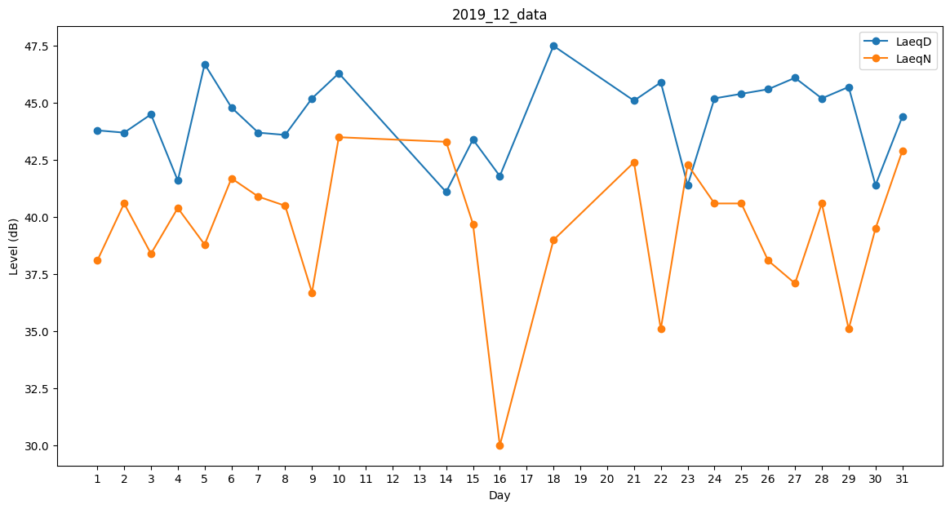
Day | LaeqD | LaeqN
1 | 43.8 | 38.1
2 | 43.7 | 40.6
3 | 44.5 | 38.4
4 | 41.6 | 40.4
5 | 46.7 | 38.8
6 | 44.8 | 41.7
7 | 43.7 | 40.9
8 | 43.6 | 40.5
9 | 45.2 | 36.7
10 | 46.3 | 43.5
11 | 41.5 | 0
12 | 41.5 | 0
13 | 0 | 0
14 | 41.1 | 43.3
15 | 43.4 | 39.7
16 | 41.8 | 30
17 | 38.5 | 0
18 | 47.5 | 39
19 | 43.3 | 0
20 | 0 | 0
21 | 45.1 | 42.4
22 | 45.9 | 35.1
23 | 41.4 | 42.3
24 | 45.2 | 40.6
25 | 45.4 | 40.6
26 | 45.6 | 38.1
27 | 46.1 | 37.1
28 | 45.2 | 40.6
29 | 45.7 | 35.1
30 | 41.4 | 39.5
31 | 44.4 | 42.9

